Sheet1
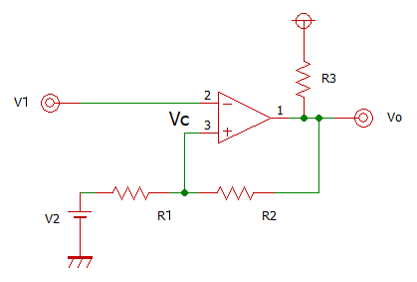
 |  | ヒステリシス幅基準 |  |  | 閾値基準
 |  | Vcc | 5 | [V] | Vcc | 5 | [V]
 |  | V- | 0 | [V] | V- | 0 | [V]
 |  | V2 | 3.89 | [V] | Vc | 3 | [V]
510
 |  | Vth | 0.5 | [V] | Vc' | 2 | [V]
 |  | R1 | 100 | [kΩ] | R1 | 82 | [kΩ]

 |  | R2 | 900 | [kΩ] | R2 | 328 | [kΩ]
 |  | Vc | 4.001 | [V] | V2 | 2.50 | [V]
 |  | Vc' | 3.501 | [V] | Vth | 1.000 | [V]

 |  |  | 抵抗比 |  |  | 抵抗比
 |  |  | R1： | R2 |  | R1： | R2
 |  |  | 1： | 9 |  | 1： | 4

V2を可変すればVTHがシフトする
R1またはR2を可変すればヒステリシス幅が変化する
↑R1またはR2とV2を調整することで任意のヒステリシス電圧を設定できる

V2を抵抗分圧により与える場合、R1,R2に対して十分に小さい値とすること（電力に注意）
V1とV2を逆にしてもよいが、V2を信号入力とする場合は接続する信号の出力インピーダンスに注意すること

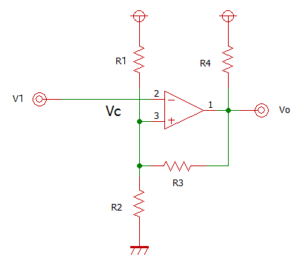
 |  | 閾値基準
 | 条件 | Vcc | 5 | [V]
 | ・VOL≒GND | V- | 0 | [V]
 | ・VCC(R1)=VCC(R4) | Vc | 3.5 | [V]
510
 | ・V1は必ず反転入力 | Vc' | 3.4 | [V]
 | ・任意の可変は不可 | R3 | 820 | [kΩ]

 |  | R1 | 24 | [kΩ]
 |  | R2 | 55 | [kΩ]
 |  | Vth | 0.100 | [V]

